Requerimientos
N.° | Requerimiento funcional | Estimación | OBSERVACIONES
RF-01 | El sistema debe mostrar un sitio público con las secciones Inicio, Nosotros, Capacitaciones y Contacto. | 2 | - | COLOR | SIGNIFICADO
RF-02 | El sistema debe permitir visualizar el listado de capacitaciones disponibles sin necesidad de iniciar sesión. | 1 | - | VERDE | Ya está en el sistema (OK)
RF-03 | El sistema debe contar con un formulario público de inscripción a capacitaciones. | 2 | De preferencia indicar en un cuadro que es el código Privado con un mensaje al poner encima el cursor. Asimismo, el código privado podria ser algo mas facil de recordar como el DNI+elcódigodelcurso o DNI+códigode3dígitosaleatorio, o por último limitar el código privado a menos caracteres. | AMARILLO | Está a medias (Falta Pulir)
RF-04 | El sistema debe permitir adjuntar el comprobante de pago durante el proceso de inscripción. | 2 | - | ROJO | No está (Falta implementar)
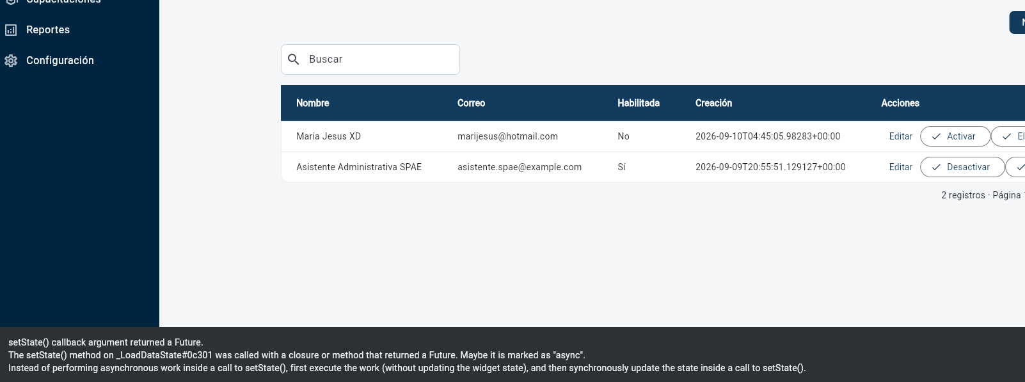
RF-05 | El sistema debe enviar un mensaje de confirmación al participante al completar su inscripción. | 1 | Debe haber validadores y limite de numero en los campos, debe permitir solo ingresar números, porque genera error cuando no está correcto, y no se entiende a veces que falta. Por ejemplo un mensaje de: "no lleno nombre y apellido",etc . No indica que dato está faltando, y tambien debe indicar explicitamente que el código privado es "opcional"
RF-06 | El sistema debe permitir al participante consultar el estado de su inscripción mediante su DNI o correo, sin iniciar sesión. | 2 | El código privado debería ser mas corto o facil de recordar, o tener un código mas recortado de menos caracteres
RF-07 | El sistema debe permitir al participante descargar su certificado mediante consulta pública, sin iniciar sesión. | 1 | Solo pulir, sale muy a la izquierda el cuadro
RF-08 | El sistema debe permitir al participante consultar su historial de capacitaciones mediante consulta pública. | 1 | Solo pulir, sale muy a la izquierda el cuadro

RF-09 | El sistema debe permitir el inicio de sesión del administrador y de la asistente administrativa mediante usuario y contraseña. | 2
RF-10 | El sistema debe permitir al administrador crear, editar y eliminar las cuentas de las asistentes administrativas. | 2 | Al guardar sale error, pero si guarda, solo que se queda trabado, y se debe actualizar la pagina manualmente para que figure el guardado.
RF-11 | El sistema debe permitir al administrador registrar, editar y eliminar capacitaciones. | 2
RF-12 | El sistema debe permitir a la asistente visualizar y gestionar las inscripciones recibidas desde el formulario público. | 2 | Permite descargar el comprobante pero sale muy a la derecha y no permite interactuar correctamente
RF-13 | El sistema debe permitir a la asistente validar el comprobante de pago de cada inscripción. | 2 | Permite descargar el comprobante
RF-14 | El sistema debe permitir a la asistente aprobar o rechazar una inscripción. | 1 | Los botones de aceptar y rechazar salen muy a la derecha, o muy apegados. Genera error al aprobar, sin embargo igual se puede aprobar
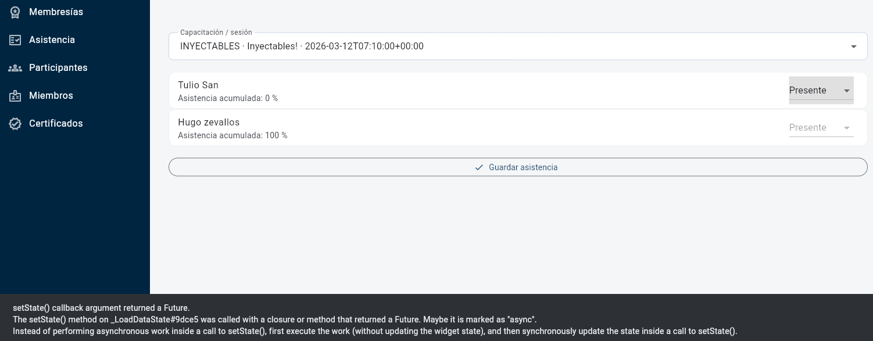
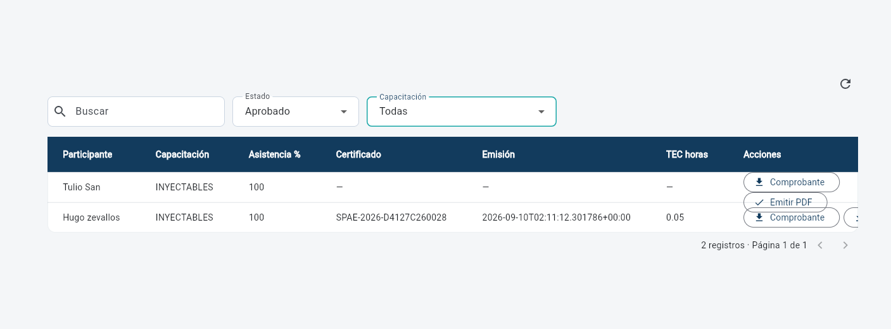
RF-15 | El sistema debe permitir a la asistente registrar la asistencia de cada participante por sesión. | 2 | Si guarda, pero sale mensaje de error y se queda pegado hasta actualizar la pagina manualmente y que figure el guardado
RF-16 | El sistema debe calcular automáticamente el porcentaje de asistencia acumulada. | 1 | -
RF-17 | El sistema debe determinar automáticamente la elegibilidad para el certificado según la asistencia mínima. | 1
RF-18 | El sistema debe permitir a la asistente emitir el certificado en PDF de un participante elegible. | 2 | Se podría hacer un botón para emitir en masivo a todos los aprobados
RF-19 | El sistema debe permitir a la asistente consultar el listado de participantes por capacitación. | 1
RF-20 | El sistema debe contar con un dashboard para el administrador con los indicadores NAA, TEC y TRC. | 2 | Solo falta que el cálculo sea por participante con los campos, como se acordó (igual al excel Pretest NAA, TEC, TRC)
RF-21 | El sistema debe permitir al administrador exportar en Excel los reportes de inscritos, pagos, asistencia y certificados. | 1 | Solo falta que el cálculo sea por participante con los campos, como se acordó (igual al excel Pretest NAA, TEC, TRC)
RF-22 | El sistema debe permitir al administrador configurar parámetros del sistema (asistencia mínima, costo-hora del equipo). | 1 | Lo veo bien, solo lo de costo-hora del equipo no es necesario, ya que ese dato no sirve para nada, podría quitarse. Al guardar se queda trabado pero igual se registra, pero debo actualizar la pagina manualmente
RF-23 | El sistema debe permitir al participante registrar una cuenta para convertirse en miembro. | 2 | Falta formulario de registro para miembro desde landing o desde el Login de "Acceder" y que pase a ser pendiente de aprobación por la asistenta.
RF-24 | El sistema debe permitir al miembro iniciar sesión mediante correo electrónico y contraseña. | 2
RF-25 | El sistema debe permitir al miembro registrar o renovar su membresía adjuntando el comprobante del pago anual. | 2 | Falta que el miembro se pueda inscribirse a los cursos desde su cuenta, o tenga la vista de cursos, para que se inscriba con sus datos en automatico
RF-26 | El sistema debe permitir al miembro consultar el estado, periodo y fecha de vencimiento de su membresía. | 1 | Falta que el miembro se pueda inscribirse a los cursos desde su cuenta, o tenga la vista de cursos, para que se inscriba con sus datos en automatico
RF-27 | El sistema debe permitir a la asistente administrativa validar o rechazar el pago anual y activar o renovar la membresía por doce meses. | 2 | Se aprueba pero sale error en el mensaje, y lo del rechazo aun no me figura
RF-28 | El sistema debe permitir al administrador configurar el monto de la membresía anual y exportar reportes de miembros y pagos anuales. | 2 | Está, pero al guardar nuevos datos genera mensaje de error

